DASHBOARD
 CONTROLE DE OSPs — LOTE 04
Regiões 11, 12, 13, 22, 23 e 24 | 199 OSPs cadastradas | Atualizado em 30/09/2026

INSERIR OSP → HISTÓRICO: |  | Região 11 | Região 12 |  | Região 13 | Região 22 | Região 23 |  | Região 24
VER CONSOLIDADO → RESUMO: |  | Região 11 | Região 12 |  | Região 13 | Região 22 | Região 23 |  | Região 24
próxima linha livre → |  | linha 43 | linha 57 |  | linha 96 | linha 12 | linha 12 |  | linha 10

 | FILTRO — REGIÃO: | REGIÃO 12
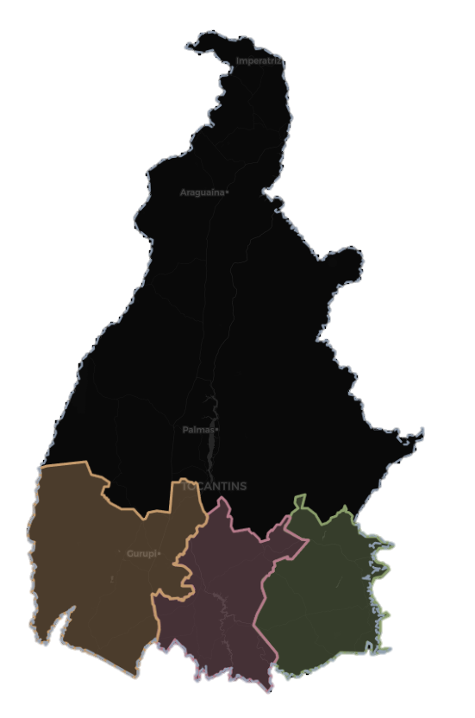
 |  | N° DE OSPs |  | VALOR PREVISTO (R$) |  | TOTAL MEDIDO (R$) |  | SALDO A MEDIR (R$)
 |  | 53 |  | R$ 9,892,927.00 |  | R$ 8,793,229.56 |  | R$ 1,099,697.44

 |  | % DE EXECUÇÃO |  | OSPs CONCLUÍDAS |  | OSPs CANCELADAS |  | VALOR MÉDIO / OSP (R$)
 |  | 88.88% |  | 44 |  | 0 |  | R$ 186,659.00

 |  |  |  |  |  |  |  | DETALHAMENTO

 |  | FONTE: SISTEMA DE GESTÃO OSP - AGETO

DETALHAMENTO
 DETALHAMENTO OSPs — LOTE 04
Regiões 11, 12, 13, 22, 23 e 24 | 199 OSPs cadastradas | Atualizado em 30/09/2026

 | TOP 10 OSPs POR VALOR PREVISTO |  |  |  |  |  |  | TOP 10 SERVIÇOS POR VALOR PREVISTO
 | OSP | # | REGIÃO | VALOR PREVISTO | % DO TOTAL |  |  | SERVIÇO |  |  | # | N° OSPs | VALOR PREVISTO | % DO TOTAL
 | 009.2025.0102 | 1 | R12 | R$ 1,847,366.52 | 18.7% |  |  | Terraplenagem / Reconformação da plataforma / Recomposição do revestimento primário |  |  | 1 | 11 | R$ 6,332,107.48 | 64.0%
 | 009.2025.0085 | 2 | R12 | R$ 1,159,513.57 | 11.7% |  |  | Roçada / Tapa-Buraco PMF / Remendo profundo |  |  | 2 | 3 | R$ 590,002.77 | 6.0%
 | 009.2025.0097 | 3 | R12 | R$ 674,926.63 | 6.8% |  |  | Reconformação da plataforma |  |  | 3 | 8 | R$ 496,783.32 | 5.0%
 | 009.2025.0084 | 4 | R12 | R$ 664,951.83 | 6.7% |  |  | Tapa-Buraco PMF |  |  | 4 | 4 | R$ 460,405.57 | 4.7%
 | 009.2025.0076 | 5 | R12 | R$ 615,457.46 | 6.2% |  |  | Reconformação da plataforma / Recomposição do revestimento primário |  |  | 5 | 1 | R$ 364,826.92 | 3.7%
 | 009.2025.0083 | 6 | R12 | R$ 461,352.19 | 4.7% |  |  | Tapa-Buraco CAE |  |  | 6 | 3 | R$ 343,391.27 | 3.5%
 | 009.2025.0086 | 7 | R12 | R$ 435,739.41 | 4.4% |  |  | Tapa-Buraco CAE / Remendo Profundo |  |  | 7 | 2 | R$ 322,053.46 | 3.3%
 | 009.2025.0068 | 8 | R12 | R$ 364,826.92 | 3.7% |  |  | Roçada / Tapa-Buraco CAE / Remendo Profundo |  |  | 8 | 3 | R$ 315,965.76 | 3.2%
 | 009.2025.0075 | 9 | R12 | R$ 295,343.50 | 3.0% |  |  | Roçada |  |  | 9 | 11 | R$ 208,416.53 | 2.1%
 | 009.2025.0081 | 10 | R12 | R$ 284,302.32 | 2.9% |  |  | Roçada / Caiação de EDS e pontes |  |  | 10 | 4 | R$ 208,338.05 | 2.1%

 | COMPARATIVO POR REGIÃO
 | REGIÃO | CONTRATO | N° OSPs | CONCLUÍDAS | CANCELADAS | VALOR PREVISTO | TOTAL MEDIDO | SALDO | % EXEC.
 | R11 | 049.2024 | 39 | 23 | 4 | R$ 4,157,179.65 | R$ 2,632,614.42 | R$ 1,524,565.23 | 63.3%
 | R12 | 009.2025 | 53 | 44 | - | R$ 9,892,927.00 | R$ 8,793,229.56 | R$ 1,099,697.44 | 88.9%
 | R13 | 051.2024 | 92 | 64 | - | R$ 16,489,090.89 | R$ 13,456,411.50 | R$ 3,032,679.39 | 81.6%
 | R22 | 042.2025 | 7 | 2 | - | R$ 39,969,135.95 | R$ 17,891,793.33 | R$ 22,077,342.62 | 44.8%
 | R23 | 043.2025 | 2 | - | - | - | - | - | 0.0%
 | R24 | 041.2025 | 6 | 4 | - | R$ 15,211,656.09 | R$ 12,628,849.74 | R$ 2,582,806.35 | 83.0%
 | TOTAL — LOTE 04 |  | 199 | 137 | 4 | R$ 85,719,989.58 | R$ 55,402,898.55 | R$ 30,317,091.03 | 64.6%

 | SITUAÇÃO DAS OSPs
 | SITUAÇÃO | N° OSPs | % DAS OSPs | VALOR PREVISTO | TOTAL MEDIDO | % DO VALOR
 | Em elaboração | 7 | 13.5% | R$ 372,403.12 | - | 3.8%
 | Em andamento | 1 | 1.9% | R$ 69,999.89 | R$ 68,354.64 | 0.7%
 | Concluída | 44 | 84.6% | R$ 9,450,524.00 | R$ 8,724,874.92 | 95.5%
 | Justificada | - | 0.0% | - | - | 0.0%
 | Cancelada | - | 0.0% | - | - | 0.0%
 | TOTAL | 52 | 100.0% | R$ 9,892,927.01 | R$ 8,793,229.56 | 100.0%

 | EVOLUÇÃO MENSAL — 2026
 | MÊS | Jan-26 | Feb-26 | Mar-26 | Apr-26 | May-26 | Jun-26 | Jul-26 | Aug-26 | Sep-26 | Oct-26 | Nov-26 | Dec-26
 | Valor medido no mês | R$ 392,382 | R$ 1,299,128 | R$ 178,577 | R$ 1,343,284 | R$ 1,563,240 | R$ 1,283,773 | R$ 2,159,251 | R$ 573,594 | - | - | - | -
 | Acumulado | R$ 392,382 | R$ 1,691,510 | R$ 1,870,087 | R$ 3,213,371 | R$ 4,776,611 | R$ 6,060,385 | R$ 8,219,636 | R$ 8,793,230 | R$ 8,793,230 | R$ 8,793,230 | R$ 8,793,230 | R$ 8,793,230
 | % do valor previsto | 4.0% | 17.1% | 18.9% | 32.5% | 48.3% | 61.3% | 83.1% | 88.9% | 88.9% | 88.9% | 88.9% | 88.9%
 | OSPs com medição | 2 | 10 | 3 | 7 | 3 | 9 | 9 | 14 | - | - | - | -

 | FONTE: SISTEMA DE GESTÃO OSP - AGETO

EVOLUÇÃO MENSAL MEDIDO NO MÊS x ACUMULADO
VALOR PREVISTO x MEDIDO POR REGIÃO

 |  |  |  |  |  |  |  |  |  |  |  |  |  |  | DADOS DOS GRÁFICOS (apoio)
 |  |  |  |  |  |  |  |  |  |  |  |  |  |  | REGIÃO | Valor Previsto | Total Medido | REGIÃO | N° OSPs
 |  |  |  |  |  |  |  |  |  |  |  |  |  |  | R11 | 4157179.65 | 2632614.418 | R11 | 39
 |  |  |  |  |  |  |  |  |  |  |  |  |  |  | R12 | 9892927.005 | 8793229.56 | R12 | 53
 |  |  |  |  |  |  |  |  |  |  |  |  |  |  | R13 | 16489090.886 | 13456411.5 | R13 | 92
 |  |  |  |  |  |  |  |  |  |  |  |  |  |  | R22 | 39969135.95 | 17891793.33 | R22 | 7
 |  |  |  |  |  |  |  |  |  |  |  |  |  |  | R23 | 0 | 0 | R23 | 2
 |  |  |  |  |  |  |  |  |  |  |  |  |  |  | R24 | 15211656.09 | 12628849.74 | R24 | 6

 |  |  |  |  |  |  |  |  |  |  |  |  |  |  | MÊS | Medido no mês | Acumulado
 |  |  |  |  |  |  |  |  |  |  |  |  |  |  | jan/26 | 392381.67 | 392381.67
 |  |  |  |  |  |  |  |  |  |  |  |  |  |  | fev/26 | 1299128.3 | 1691509.97
 |  |  |  |  |  |  |  |  |  |  |  |  |  |  | mar/26 | 178577.47 | 1870087.44
 |  |  |  |  |  |  |  |  |  |  |  |  |  |  | abr/26 | 1343283.74 | 3213371.18
 |  |  |  |  |  |  |  |  |  |  |  |  |  |  | mai/26 | 1563240.02 | 4776611.2
 |  |  |  |  |  |  |  |  |  |  |  |  |  |  | jun/26 | 1283773.48 | 6060384.68
 |  |  |  |  |  |  |  |  |  |  |  |  |  |  | jul/26 | 2159251.1 | 8219635.78
 |  |  |  |  |  |  |  |  |  |  |  |  |  |  | ago/26 | 573593.78 | 8793229.56
 |  |  |  |  |  |  |  |  |  |  |  |  |  |  | set/26 | 0 | 8793229.56
DISTRIBUIÇÃO DAS OSPs POR SITUAÇÃO
DISTRIBUIÇÃO DAS OSPs POR REGIÃO
 |  |  |  |  |  |  |  |  |  |  |  |  |  |  | out/26 | 0 | 8793229.56
 |  |  |  |  |  |  |  |  |  |  |  |  |  |  | nov/26 | 0 | 8793229.56
 |  |  |  |  |  |  |  |  |  |  |  |  |  |  | dez/26 | 0 | 8793229.56

